Übersicht
 | Übersicht alle Videos

 | Spalte1 | Information | Vergleiche | Ironie/ Humor | Ablehnung | Zustimmung | Sonstiges | nicht auswertbar
 | allg. | 151 | 0 | 0 | 0 | 0 | 0 | 0
 | Konzept | 129 | 0 | 0 | 0 | 0 | 0 | 0
 | allg. | 0 | 26 | 0 | 0 | 0 | 0 | 0
 | (Pop-)kulturelle Vergleiche | 0 | 67 | 0 | 0 | 0 | 0 | 0
 | Musik | 0 | 132 | 0 | 0 | 0 | 0 | 0
 | allg. | 0 | 0 | 249 | 0 | 0 | 0 | 0
 | gesamt | 0 | 0 | 0 | 222 | 0 | 0 | 0
 | spezifisch | 0 | 0 | 0 | 127 | 0 | 0 | 0
 | unspezifisch | 0 | 0 | 0 | 95 | 0 | 0 | 0
 | gesamt | 0 | 0 | 0 | 0 | 267 | 0 | 0
 | spezifisch | 0 | 0 | 0 | 0 | 100 | 0 | 0
 | unspezifisch | 0 | 0 | 0 | 0 | 167 | 0 | 0
 | sonstiges | 0 | 0 | 0 | 0 | 0 | 153 | 0
 | nicht auswertbar | 0 | 0 | 0 | 0 | 0 | 0 | 751
 | uneindeutig | 0 | 0 | 0 | 0 | 0 | 0 | 40
Gesamt

 | Relative Häufigkeiten der einzelnen Videos

 |  |  |  |  | Durchschnitt
 | 4'33'' | Water Walk | Mikrophonie I | Pendulum Music
Information | 13.36% | 15.10% | 16.19% | 14.97% | 14.90%
Vergleiche | 3.91% | 0% | 1.90% | 1.85% | 1.92%
(pop-)kulturelle Vergleiche | 2.93% | 4.11% | 7.62% | 2.47% | 4.28%
Musik | 0% | 3.26% | 0% | 16.20% | 4.87%
Ironie/ Humor | 24.76% | 12.08% | 3.81% | 10.65% | 12.82%
Ablehnung gesamt | 21.17% | 10.14% | 10% | 9.72% | 12.64%
spezifisch | 14.98% | 4.95% | 3.81% | 5.56% | 7.33%
unspezifisch | 6.19% | 5.19% | 5.71% | 4.17% | 5.32%
Zustimmung gesamt | 13.68% | 11.11% | 24% | 16.67% | 16.32%
spezifisch | 7.17% | 5.56% | 2.86% | 4.48% | 5.01%
unspezifisch | 6.51% | 5.56% | 20.95% | 12.19% | 11.30%
Sonstiges | 4.89% | 11.84% | 14.29% | 3.86% | 8.72%
nicht auswertbar | 30.94% | 43.00% | 44.76% | 39.04% | 39.44%
uneindeutig | 3.91% | 3.02% | 0% | 0.46% | 1.85%

 | 4'33''
Information | 13.36%
Vergleiche | 3.91%
(pop-)kulturelle Vergleiche | 2.93%
Musik | 0.00%
Ironie/ Humor | 24.76%
spezifisch | 14.98%
unspezifisch | 6.19%
spezifisch | 7.17%
unspezifisch | 6.51%
Sonstiges | 4.89%
nicht auswertbar | 30.94%
 | Water Walk
Information | 15%
Vergleiche | 0%
(pop-)kulturelle Vergleiche | 4%
Musik | 3%
Ironie/ Humor | 12%
spezifisch | 5%
unspezifisch | 5%
spezifisch | 6%
unspezifisch | 6%
Sonstiges | 12%
nicht auswertbar | 43%

Mikrophonie I
 | Mikrophonie I
Information | 16.19%
Vergleiche | 1.90%
(pop-)kulturelle Vergleiche | 7.62%
Musik | 0.00%
Ironie/ Humor | 3.81%
spezifisch | 3.81%
unspezifisch | 5.71%
spezifisch | 2.86%
unspezifisch | 20.95%
Sonstiges | 14.29%
nicht auswertbar | 44.76%
 | Pendulum Music
Information | 14.97%
Vergleiche | 1.85%
(pop-)kulturelle Vergleiche | 2.47%
Musik | 16.20%
Ironie/ Humor | 10.65%
spezifisch | 5.56%
unspezifisch | 4.17%
spezifisch | 4.48%
unspezifisch | 12.19%
Sonstiges | 3.86%
nicht auswertbar | 39.04%

4´33´´
J. Cages: 4'33''

4'33''
 | allg. | Aufführung | Konzept | Corona | (Pop-) kulturelle Vergleiche | allg. | Grund: es wird "nichts" gespielt | Internethumor/ Memes | spezifisch | Tempo/Dauer 4'33'' | unspezifisch | spezifisch
Information | 7 | 21 | 13
Vergleiche |  |  |  | 12 | 9
Ironie/ Humor |  |  |  |  |  | 11 | 60 | 5
Ablehnung |  |  |  |  |  |  |  |  | 14 | 32 | 19
Zustimmung |  |  |  |  |  |  |  |  |  |  |  | 22
Sonstiges
nicht auswertbar
Charakterisierung | Stand: 03.03.2021; 15:46

Video
Videotitel | John Cage: 4'33''/ Petrenko Berliner Philharmonie
URL | https://www.youtube.com/watch?v=AWVUp12XPpU
Uploaddatum | 2020-11-03
Dauer | 3:42 min
Aufrufe | 118,242
Infobox | Bezug auf Maßnahmen der Coronapandemie (Schließung der Philharmonie) als Anlass der Aufführung.
Kanal
Kanal | Berliner Philharmonie
Interesse des Kanals | offizieller YT-Kanal der B. Philharmonie mit „ausgewählten“ Highlights aus von ihnen gespielten Konzerten (Thema: Kultur, Musik, Orchester)
Abos | 389,000
Uploads | 1,141
Kanalaufrufe | 141,043,442
durchschnittl. Aufrufe | 20.000-30.000 (manchmal auch über 100.000)
Bewertungen
Like-Dislike-Verhältnis | 2654 / 205
Kommentare | 330 (<1%) (Zeitpunkt der Recherche) und 307 (Zeitpunkt der Datenerhebung)
Topkommentare

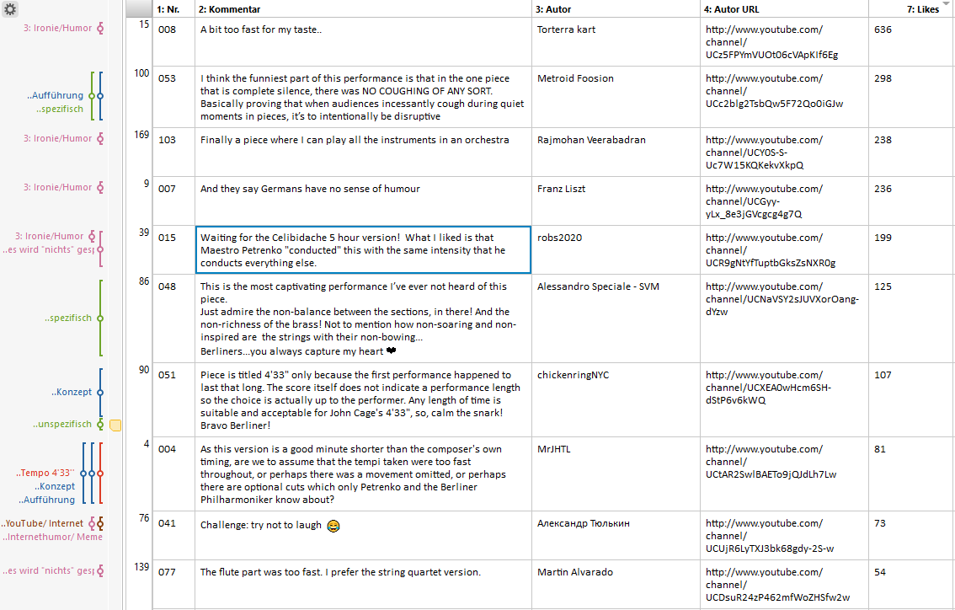

 |  | Spalte1 | Information | Vergleiche | Ironie/ Humor | Ablehnung | Zustimmung | Sonstiges | nicht auswertbar | Spalte1 | Information | Vergleiche | Ironie/ Humor | Ablehnung | Zustimmung | Sonstiges | nicht auswertbar
 |  | allg. | 7 |  |  |  |  |  |  | allg. | 2.28%
 |  | Aufführung | 21 |  |  |  |  |  |  | Aufführung | 6.84%
 |  | Konzept | 13 |  |  |  |  |  |  | Konzept | 4.23%
 |  | Corona |  | 12 |  |  |  |  |  | Corona |  | 3.91%
 |  | (Pop-) kulturelle Vergleiche |  | 9 |  |  |  |  |  | (Pop-) kulturelle Vergleiche |  | 2.93%
 |  | allg. |  |  | 11 |  |  |  |  | allg. |  |  | 3.58%
 |  | Grund: es wird "nichts" gespielt |  |  | 60 |  |  |  |  | Grund: es wird "nichts" gespielt |  |  | 19.54%
 |  | Internethumor/ Memes |  |  | 5 |  |  |  |  | Internethumor/ Memes |  |  | 1.63%
 |  | gesamt |  |  |  | 65 |  |  |  | allg. |  |  |  | 21.17%
 |  | spezifisch |  |  |  | 14 |  |  |  | spezifisch |  |  |  | 4.56%
 |  | Tempo/Dauer 4'33'' |  |  |  | 32 |  |  |  | Tempo/Dauer 4'33'' |  |  |  | 10.42%
 |  | unspezifisch |  |  |  | 19 |  |  |  | unspezifisch |  |  |  | 6.19%
 |  | gesamt |  |  |  |  | 42 |  |  | allg. |  |  |  |  | 13.68%
 |  | spezifisch |  |  |  |  | 22 |  |  | spezifisch |  |  |  |  | 7.17%
 |  | unspezifisch |  |  |  |  | 20 |  |  | unspezifisch |  |  |  |  | 6.51%
 |  | Kontext |  |  |  |  |  | 6 |  | Kontext |  |  |  |  |  | 1.95%
 |  | Quelle |  |  |  |  |  | 7 |  | Quelle |  |  |  |  |  | 2.28%
 |  | Situation |  |  |  |  |  | 2 |  | Situation |  |  |  |  |  | 0.65%
 |  | Nicht auswertbar |  |  |  |  |  |  | 90 | Nicht auswertbar |  |  |  |  |  |  | 29.32%
 |  | Nonsense |  |  |  |  |  |  | 5 | Nonsense |  |  |  |  |  |  | 1.63%
 |  | Uneindeutig |  |  |  |  |  |  | 12 | Uneindeutig |  |  |  |  |  |  | 3.91%
 |  |  | 41 | 21 | 76 | 65 | 42 | 15 | 107
 |  | Stand Datenerhebung: 19.02.2021; 20:06

Water Walk
J. Cage: Water Walk

Water Walk
 | allg. | Person | Aufführung | Konzept | (Pop-) kulturelle Vergleiche | YouTube/ Internet | Musik | Film/ Serien/ Fernsehen | allg. | Themen | Internethumor/ Memes | spezifisch
Information | 14 | 13 | 23 | 75
Vergleiche |  |  |  |  | 7 | 15 | 27 | 12
Ironie/ Humor |  |  |  |  |  |  |  |  | 57 | 10 | 33
Ablehnung |  |  |  |  |  |  |  |  |  |  |  | 38
Zustimmung
Sonstiges
nicht auswertbar
Charakterisierung | Stand: 03.03.2021; 15:59

Video
Videotitel | John Cage "Water walk"
URL | https://www.youtube.com/watch?v=gXOIkT1-QWY&t=1s
Uploaddatum | 2014-10-03
Dauer | 3:58 min
Aufrufe | 653,393
Infobox | Beschreibung, dass es sich um einen Ausschnitt aus einer TV-Show aus dem Jahr 1960 handelte. Und ein Zitat, welches auch an anderer Stelle in diesem Bezug zu finden ist: https://blog.wfmu.org/freeform/2007/04/john_cage_on_a_.html, http://www.alternativateatral.com/video985-john-cage-water-walk, https://www.youtube.com/watch?v=SSulycqZH-U (Frage bleibt, woher es genau kommt, aber am meisten die der Blog wfmu zitiert worden, daher vermute ich, dass es daher kommt.
Kanal
Kanal | Nave for Eva
Interesse des Kanals | Nave for Eva ist eine Spanische Band. Sie haben eine offizielle Facebookseite, in der aber nicht der Kanal, aber die Videos darauf verlinkt sind (https://www.facebook.com/naveforeva). Es bleibt die Frage offen, ob es sich um den „Offiziellen" YT-Kanal handelt). Waterwalk passt nicht in mit den anderen 7 Videos zusammen.
Abos | 460
Uploads | 8
Kanalaufrufe | 658,605
durchschnittl. Aufrufe | 1000
Bewertungen
Like-Dislike-Verhältnis | 6720 / 411
Kommentare | 839 (<1%) (zum Zeitpunkt der Recherche) und 828 (Zeitpunkt der Datenerhebung)
Topkommentare
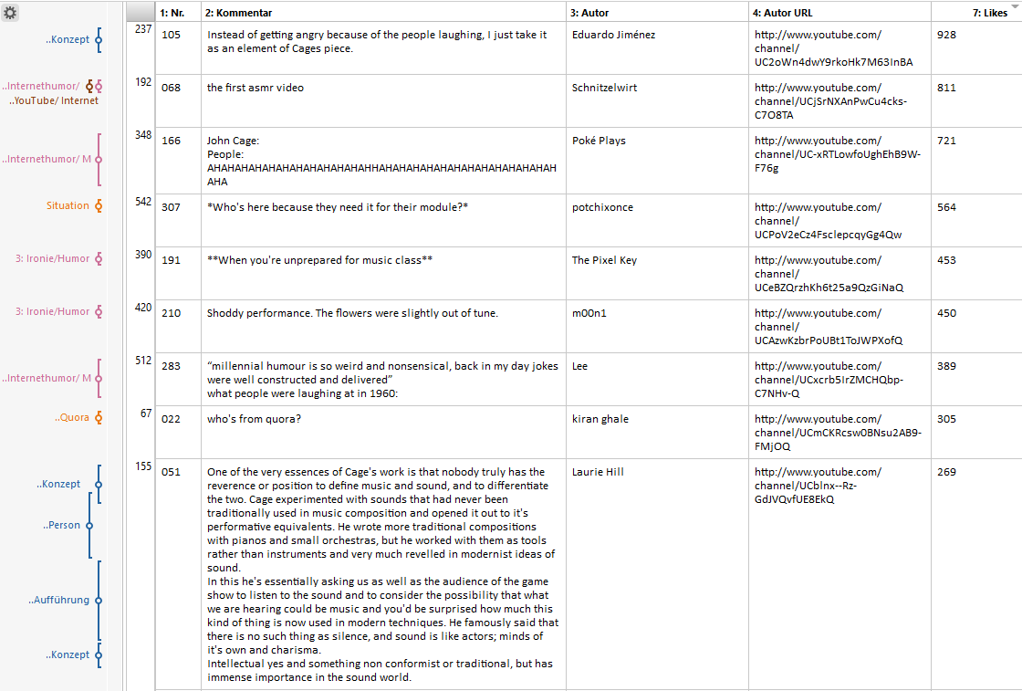

 |  | Spalte1 | Information | Vergleiche | Ironie/ Humor | Ablehnung | Zustimmung | Sonstiges | nicht auswertbar | Spalte1 | Information | Vergleiche | Ironie/ Humor | Ablehnung | Zustimmung | Sonstiges | nicht auswertbar | Spalte2
 |  | allg. | 14 |  |  |  |  |  |  | allg. | 1.69%
 |  | Person | 13 |  |  |  |  |  |  | Person | 1.57%
 |  | Aufführung | 23 |  |  |  |  |  |  | Aufführung | 2.78%
 |  | Konzept | 75 |  |  |  |  |  |  | Konzept | 9.06%
 |  | (Pop-) kulturelle Vergleiche |  | 7 |  |  |  |  |  | (Pop-) kulturelle Vergleiche |  | 0.85%
 |  | YouTube/ Internet |  | 15 |  |  |  |  |  | YouTube/ Internet |  | 1.81%
 |  | Musik |  | 27 |  |  |  |  |  | Musik |  | 3.26%
 |  | Film/ Serien/ Fernsehen |  | 12 |  |  |  |  |  | Film/ Serien/ Fernsehen |  | 1.45%
 |  | allg. |  |  | 57 |  |  |  |  | allg. |  |  | 6.88%
 |  | Themen |  |  | 10 |  |  |  |  | Themen |  |  | 1.21%
 |  | Internethumor/ Memes |  |  | 33 |  |  |  |  | Internethumor/ Memes |  |  | 3.99%
 |  | gesamt |  |  |  | 84 |  |  |  | gesamt |  |  |  | 10.14%
 |  | spezifisch |  |  |  | 38 |  |  |  | spezifisch |  |  |  | 4.59%
 |  | nicht bezogen auf Musik |  |  |  | 3 |  |  |  | nicht bezogen auf Musik |  |  |  | 0.36%
 |  | unspezifisch |  |  |  | 43 |  |  |  | unspezifisch |  |  |  | 5.19%
 |  | gesamt |  |  |  |  | 92 |  |  | gesamt |  |  |  |  | 11.11%
 |  | spezifisch |  |  |  |  | 46 |  |  | spezifisch |  |  |  |  | 5.56%
 |  | unspezifisch |  |  |  |  | 46 |  |  | unspezifisch |  |  |  |  | 5.56%
 |  | Quelle |  |  |  |  |  | 6 |  | Quelle |  |  |  |  |  | 0.72%
 |  | Situation |  |  |  |  |  | 64 |  | Situation |  |  |  |  |  | 7.73%
 |  | Situation: Quora |  |  |  |  |  | 28 |  | Situation: Quora |  |  |  |  |  | 3.38%
 |  | Nicht auswertbar |  |  |  |  |  |  | 313 | Nicht auswertbar |  |  |  |  |  |  | 37.80%
 |  | Nonsense |  |  |  |  |  |  | 43 | Nonsense |  |  |  |  |  |  | 5.19%
 |  | Uneindeutig |  |  |  |  |  |  | 25 | Uneindeutig |  |  |  |  |  |  | 3.02%
 |  |  | 125 | 61 | 100 | 84 | 92 | 98 | 381
 |  | Stand Datenerhebung: 19.02.2021; 20:07

Mikrophonie I
K-H. Stockhausen: Mikrophonie I

Mikrophonie I
 | allg | allg | (Pop-) kulturelle Vergleiche | allg | spezifisch | unspezifisch | spezifisch | unspezifisch | Kontext | Quelle | Nicht auswertbar | Diskussion
Information | 17
Vergleiche |  | 2 | 8
Ironie/ Humor |  |  |  | 4
Ablehnung |  |  |  |  | 4 | 6
Zustimmung |  |  |  |  |  |  | 3 | 22
Sonstiges |  |  |  |  |  |  |  |  | 9 | 6
nicht auswertbar |  |  |  |  |  |  |  |  |  |  | 27 | 20
Charakterisierung | Stand: 03.03.2021; 15:59

Video
Videotitel | Karlheinz Stockhausen - Mikrophonie 1 - Film 1966
URL | https://www.youtube.com/watch?v=EhXU7wQCU0Y&t=677s
Uploaddatum | 2012-10-17
Dauer | 27:21 min
Aufrufe | 79,206
Infobox | Anmerkungen der Interpretierenden (Namen und dass es sich um Musikwissenschaftler:innen handelte). Ist auf Englisch und französisch (generell sind seine Infoboxen in unterschiedlichen Sprachen)
Kanal
Kanal | Zoy Winterstein
Interesse des Kanals | Eigene Musik („Electronic, Piano, Saxophone“) und eigene Musikvideos; ab und zu andere Themen (dieses Video also eine Ausnahme)
Abos | 413
Uploads | 44
Kanalaufrufe | 183,133
durchschnittl. Aufrufe | sehr unterschiedlich (meist unter 1000); die Videos, welche aus der Rolle tanzen sind sehr viel erfolgreicher. Interessanterweise sind die Views der folgenden Videos auch höher (ebbt mit der Zeit ab > Verdacht des Pushens)
Bewertungen
Like-Dislike-Verhältnis | 1049 / 13
Kommentare | 105 (<1%) (Zeitpunkt der Recherche) und gleicht der Anzahl zum Zeitpunkt der Datenerhebung
Topkommentare
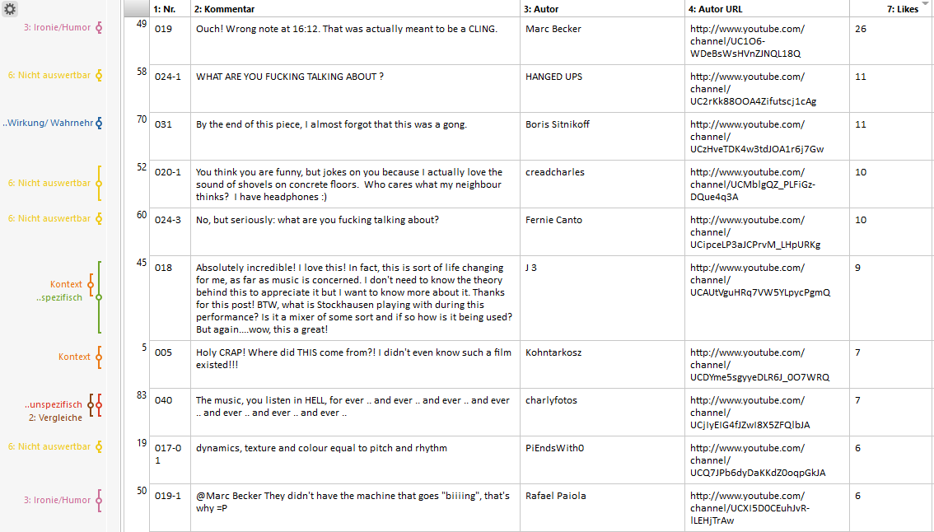

 |  | Spalte1 | Information | Vergleiche | Ironie/ Humor | Ablehnung | Zustimmung | Sonstiges | nicht auswertbar | Spalte1 | Information | Vergleiche | Ironie/ Humor | Ablehnung | Zustimmung | Sonstiges | nicht auswertbar
 |  | allg | 17 |  |  |  |  |  |  | allg | 16.19%
 |  | allg |  | 2 |  |  |  |  |  | allg |  | 1.90%
 |  | (Pop-) kulturelle Vergleiche |  | 8 |  |  |  |  |  | (Pop-) kulturelle Vergleiche |  | 7.62%
 |  | allg |  |  | 4 |  |  |  |  | allg |  |  | 3.81%
 |  | gesamt |  |  |  | 10 |  |  |  | gesamt |  |  |  | 9.52%
 |  | spezifisch |  |  |  | 4 |  |  |  | spezifisch |  |  |  | 3.81%
 |  | unspezifisch |  |  |  | 6 |  |  |  | unspezifisch |  |  |  | 5.71%
 |  | gesamt |  |  |  |  | 25 |  |  | gesamt |  |  |  |  | 23.81%
 |  | spezifisch |  |  |  |  | 3 |  |  | spezifisch |  |  |  |  | 2.86%
 |  | unspezifisch |  |  |  |  | 22 |  |  | unspezifisch |  |  |  |  | 20.95%
 |  | Kontext |  |  |  |  |  | 9 |  | Kontext |  |  |  |  |  | 8.57%
 |  | Quelle |  |  |  |  |  | 6 |  | Quelle |  |  |  |  |  | 5.71%
 |  | Nicht auswertbar |  |  |  |  |  |  | 27 | Nicht auswertbar |  |  |  |  |  |  | 25.71%
 |  | Diskussion |  |  |  |  |  |  | 20 | Diskussion |  |  |  |  |  |  | 19.05%
 |  |  | 17 | 10 | 4 | 10 | 25 | 15 | 47
 |  | Stand Datenerhebung: 19.02.2021; 20:08

Pendelum Music
S. Reich: Pendulum Music

Pendulum Music
 | allg. | #REF! | Wirkung/ Wahrnehmung | #REF! | #REF! | Aufführung | Konzept | allg. | (Pop-) kulturelle Vergleiche | Musik | Musik: Norf Norf | allg.
Information | 17 |  |  |  | 1 | 1 | 1
Vergleiche |  |  |  |  |  |  |  | 12 | 16 | 28 | 77
Ironie/ Humor |  |  |  |  |  |  |  |  |  |  |  | 69
Ablehnung
Zustimmung
Sonstiges
nicht auswertbar
Charakterisierung | Stand: 03.03.2021; 16:23

Video
Videotitel | Pendelum Music Steve Reich 1968
URL | https://www.youtube.com/watch?v=fU6qDeJPT-w&t=499s
Uploaddatum | 2014-05-08
Dauer | 9:28 min
Aufrufe | 517,521
Infobox | Angaben über Aufführungsort und Interpret:innen
Kanal
Kanal | Philippe LANGLOIS
Interesse des Kanals | (2x pendelum music); Rest ist nicht klar zu definieren
Abos | 591
Uploads | 4
Kanalaufrufe | 527,289
durchschnittl. Aufrufe | zu unterschiedlich
Bewertungen
Like-Dislike-Verhältnis | 8886 / 242
Kommentare | 649 (<1%) (Zeitpunkt der Recherche) und 648 (Zeitpunkt der Datenerhebung)
Topkommentare
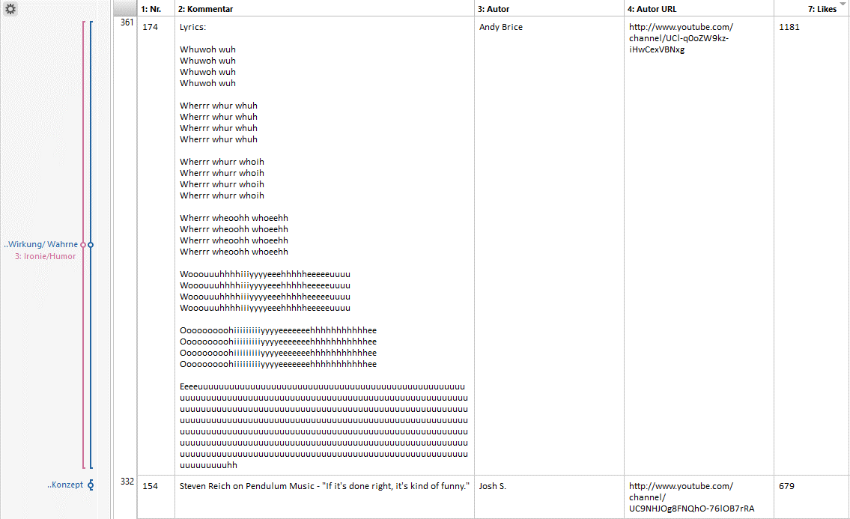

 |  | Spalte1 | Information | Vergleiche | Ironie/ Humor | Ablehnung | Zustimmung | Sonstiges | nicht auswertbar | Spalte1 | Information | Vergleiche | Ironie/ Humor | Ablehnung | Zustimmung | Sonstiges | nicht auswertbar | Spalte2
 |  | allg. | 17 |  |  |  |  |  |  | allg. | 2.62%
 |  | Wirkung/ Wahrnehmung | 17 |  |  |  |  |  |  | Wirkung/ Wahrnehmung | 2.62%
 |  | Aufführung | 22 |  |  |  |  |  |  | Aufführung | 3.40%
 |  | Konzept | 41 |  |  |  |  |  |  | Konzept | 6.33%
 |  | allg. |  | 12 |  |  |  |  |  | allg. |  | 1.85%
 |  | (Pop-) kulturelle Vergleiche |  | 16 |  |  |  |  |  | (Pop-) kulturelle Vergleiche |  | 2.47%
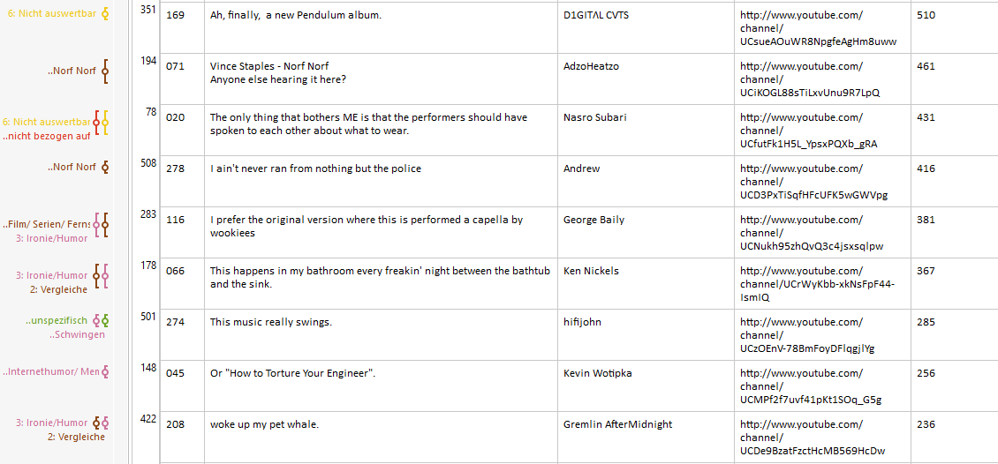
 |  | Musik |  | 28 |  |  |  |  |  | Musik |  | 4.32%
 |  | Musik: Norf Norf |  | 77 |  |  |  |  |  | Musik: Norf Norf |  | 11.88%
 |  | allg. |  |  | 69 |  |  |  |  | allg. |  |  | 10.65%
 |  | gesamt |  |  |  | 63 |  |  |  | uneindeutig |  |  |  | 9.72%
 |  | spezifisch |  |  |  | 36 |  |  |  | spezifisch |  |  |  | 5.56%
 |  | unspezifisch |  |  |  | 27 |  |  |  | unspezifisch |  |  |  | 4.17%
 |  | gesamt |  |  |  |  | 108 |  |  | uneindeutig |  |  |  |  | 16.67%
 |  | spezifisch |  |  |  |  | 29 |  |  | spezifisch |  |  |  |  | 4.48%
 |  | unspezifisch |  |  |  |  | 79 |  |  | unspezifisch |  |  |  |  | 12.19%
 |  | Kontext |  |  |  |  |  | 7 |  | Kontext |  |  |  |  |  | 1.08%
 |  | Quelle |  |  |  |  |  | 8 |  | Quelle |  |  |  |  |  | 1.23%
 |  | Situation |  |  |  |  |  | 10 |  | Situation |  |  |  |  |  | 1.54%
 |  | Nicht auswertbar |  |  |  |  |  |  | 204 | Nicht auswertbar |  |  |  |  |  |  | 31.48%
 |  | Nonsense |  |  |  |  |  |  | 49 | Nonsense |  |  |  |  |  |  | 7.56%
 |  | uneindeutig |  |  |  |  |  |  | 3 | uneindeutig |  |  |  |  |  |  | 0.46%
 |  |  | 97 | 133 | 69 | 63 | 108 | 25 | 256
 |  | Stand Datenerhebung: 19.02.2021; 20:08

